관리자로그인(XML)
 | login.xml | 작성날짜 | 2019-05-13 | 1
 |  | 수정날짜 | 2019-05-13
 |  | 작성자 | 박경민
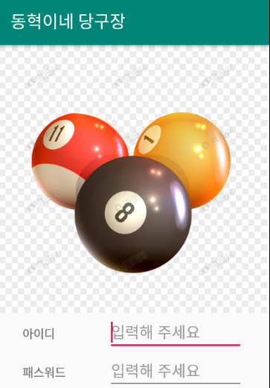 |  | 1.로그인
 |  | → 로그인 클릭시
 |  | → 아이디의 EditText의 정보와
 |  | 비밀번호 EditText의 정보를 DB에서 받아와
 |  | 비교를 해주고 맞으면 로그인을
 |  | 아이디가 틀리면 "아이디가 틀렸습니다."
 |  | 라는 Toast를 출력합니다.
 |  | 아이디는 맞고 패스워드가 틀렸다면
 |  | "패스워드가 틀렸습니다"라는 Toast를 출력

 |  | 2.회원가입
 |  | →회원가입 클릭 시
 |  | →Admin_Join.xml 로 이동

Copyright 2015. WeUsOur all rights reserved.

관리자회원가입(XML)
 | Join.xml | 작성날짜 | 2019-05-13 | 2
 |  | 수정날짜 | 2019-05-13
 |  | 작성자 | 유재광
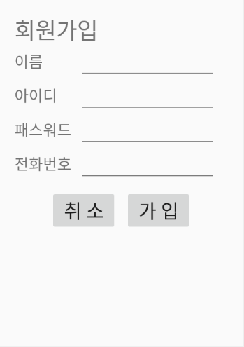 |  | 1.가입
 |  | →각 Edit에 정보를 입력합니다.
 |  | →정보를 입력 후 가입 버튼을 클릭 시
 |  | →DB에 같은 아이디 정보가 존재하면
 |  | →"중복된 아이디가 존재합니다"라는
 |  | →Toast를 출력합니다.
 |  | →DB에 같은 아이디가 존재하지 않으면
 |  | →"회원가입 완료" Toast를 출력하고
 |  | → Admin_Login.xml로 이동

 |  | 2.취소
 |  | →취소 클릭 시
 |  | →Admin_Login.xml로 이동

Copyright 2015. WeUsOur all rights reserved.

관리자메인(XML)
 | admin_main | 작성날짜 | 2019-05-13 | 3
 |  | 수정날짜 | 2019-05-13
 |  | 작성자 | 신준민
 |  | 1. 당구대
메뉴상자
당구대 결제 총 매출액 뒤로가기
 |  | 당구대를 클릭하면 GAME_PLAY 모드로 전환
 |  | 하면서 Thread를 시작합니다.
 |  | Thread는 경과 시간과 시간에 따른 금액을
 |  | 출력해줍니다.
 |  | GAME_PLAY 모드에서 한번 더 클릭을 하면
 |  | GAME_CECH 모드로 전환되며 Thread가
 |  | 멈추게 되며 경과 시간과 금액이 DB에
 |  | 저장됩니다.

 |  | 2. 결제
 |  | DB에 저장된 테이블의 경과 시간과
 |  | 금액 값을 Dialog로 보내줍니다.
 |  | Admin_Main_Payment.Dialog을 띄워 준다

 |  | 3. 총 매출액
 |  | DB에 저장된 테이블의 경과 시간과
 |  | 금액 값을 Activity로 보내줍니다.
 |  | Admin_Year_Sales.xml을 띄워준다

Copyright 2015. WeUsOur all rights reserved.
 |  | 4. 뒤로가
 |  | intent를 사용하여
 |  | 현재 Activity를 종료합니다.

메인&결제(DIALOG)
 | Main&Payment.Dialog | 작성날짜 | 2019-05-13 | 4
 |  | 수정날짜 | 2019-05-13
 |  | 작성자 | 박경민
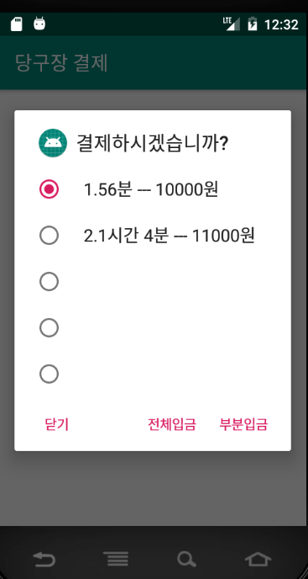 |  | 1. 화면
 |  | Admin_Main에서 저장된 테이블의 DB 값을 받아서
 |  | for문을 통해 모두 출력해줍니다.

 |  | 2. 전체 입금
 |  | 전체 입금 클릭시 버튼 전체 자동 클릭후
 |  | Toast로 "결제완료"를 출력합니다..

 |  | 3. 부분 입금 클릭시 선택한 버튼에 대한 금액만
 |  | Toast로 "결제완료"를 출력합니다.
 |  | 그리고 클릭된 버튼을 삭제해줍니다.

 |  | 4. 닫기
 |  | Admin_Main_Payment.Dialog를 종료합니다.

Copyright 2015. WeUsOur all rights reserved.

총매출액(년)(XML)
 | 년 매출액.xml | 작성날짜 | 2019-05-13 | 2019-05-01
 |  | 수정날짜 | 2019-05-13
 |  | 작성자 | 하동혁
4번
4번
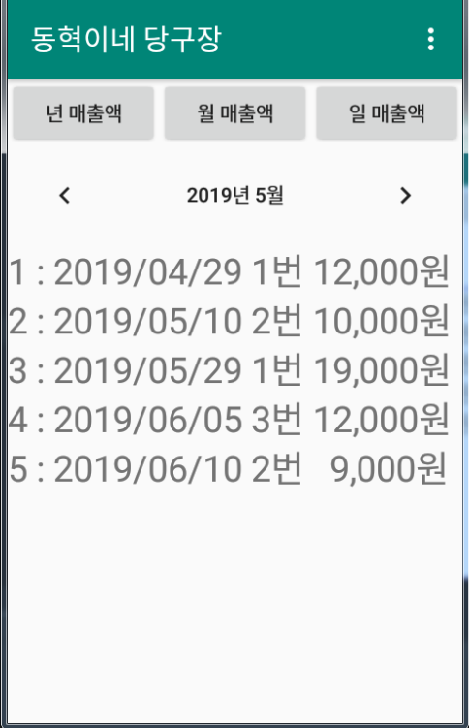 |  | 1번. 년 매출액
 |  | 년 단위 날짜에 맞는 매출액을
1번
1번
2번
2번
3번
3번
 |  | Fragment를 출력합니다

5번
5번
 |  | 2번. 월 매출액
 |  | 월 단위 날짜에 맞는 매출액을
 |  | 출력하는 Fragment를 출력합니다.

 |  | 3번. 일 매출액
 |  | 일 단위 날짜에 맞는 매출액을
 |  | 출력하는 Fragment를 출력합니다.

 |  | 4번 메뉴
 |  | 4-1 뒤로가기를 누르면 (admin_main)화면으로 이동

 |  | 5번 달력
 |  | 년 단위로 날짜를 변경해
 |  | 년 단위의 매출액에 나오도록 합니다.

Copyright 2015. WeUsOur all rights reserved.
Copyright 2015. WeUsOur all rights reserved.

총매출액(월)(XML)
 | 월 매출액.xml | 작성날짜 | 2019-05-13 | 2019-05-02
 |  | 수정날짜 | 2019-05-13
 |  | 작성자 | 하동혁
4번
4번
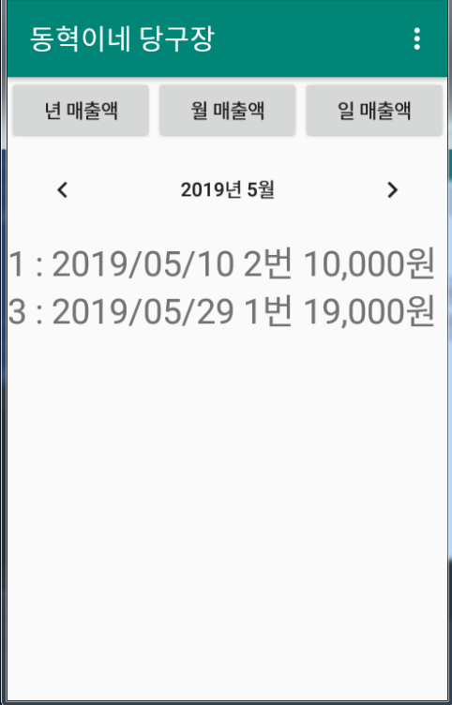 |  | 1번. 년 매출액
 |  | 년 단위 날짜에 맞는 매출액을
1번
1번
2번
2번
3번
3번
 |  | Fragment를 출력합니다

5번
 |  | 2번. 월 매출액
 |  | 월 단위 날짜에 맞는 매출액을
 |  | 출력하는 Fragment를 출력합니다.

 |  | 3번. 일 매출액
 |  | 일 단위 날짜에 맞는 매출액을
 |  | 출력하는 Fragment를 출력합니다.

 |  | 4번 메뉴
 |  | 4-1 뒤로가기를 누르면 (admin_main)화면으로 이동

 |  | 5번 달력
 |  | 년 단위로 날짜를 변경해
 |  | 월 단위의 매출액에 나오도록 합니다.

Copyright 2015. WeUsOur all rights reserved.
Copyright 2015. WeUsOur all rights reserved.

총매출액(일)(XML)
 | 일 매출액.xml | 작성날짜 | 2019-05-13 | 2019-05-03
 |  | 수정날짜 | 2019-05-13
 |  | 작성자 | 하동혁
4번
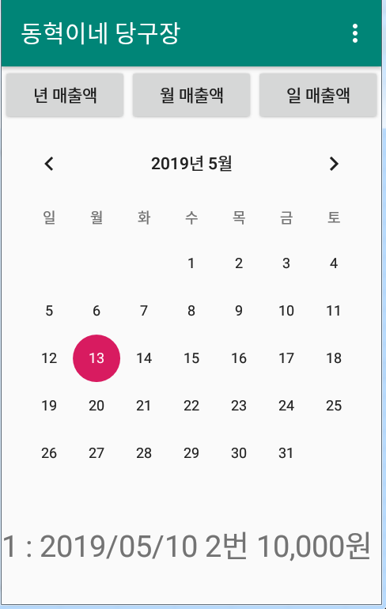 |  | 1번. 년 매출액
 |  | 년 단위 날짜에 맞는 매출액을
1번
2번
3번
 |  | Fragment를 출력합니다

5번
 |  | 2번. 월 매출액
 |  | 월 단위 날짜에 맞는 매출액을
 |  | 출력하는 Fragment를 출력합니다.

 |  | 3번. 일 매출액
 |  | 일 단위 날짜에 맞는 매출액을
 |  | 출력하는 Fragment를 출력합니다.

 |  | 4번 메뉴
 |  | 4-1 뒤로가기를 누르면 (admin_main)화면으로 이동

 |  | 5번 달력
 |  | 일 단위로 날짜를 변경해
 |  | 일 단위의 매출액에 나오도록 합니다.

Copyright 2015. WeUsOur all rights reserved.

사용자메인(XML)
 | Main.XML | 작성날짜 | 2019-05-13 | 6
 |  | 수정날짜 | 2019-05-13
 |  | 작성자 | 유재광
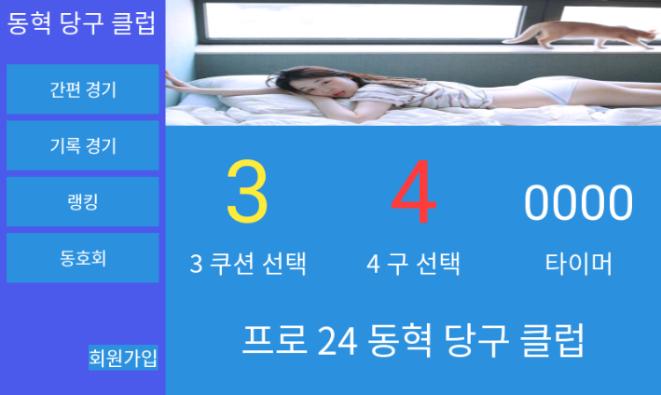  |  | 1.간편 경기
 |  | → 간편 경기 클릭시
 |  | →intent 를 사용해서
 |  | →simple_game.xml 로 이동

 |  | 2.기록 경기
 |  | →기록 경기 클릭 시
 |  | →intent 를 사용해서
 |  | →MatchMain.xml 로 이동

 |  | 3.랭킹
 |  | →랭킹 클릭 시
 |  | →intent 를 사용해서
 |  | →Ranking.xml 로 이동

 |  | 4.회원가입
 |  | →회원 경기 클릭 시
 |  | →intent 를 사용해서
 |  | →Join.xml 로 이동

Copyright 2015. WeUsOur all rights reserved.

사용자회원가입(XML)
 | 회원가입.xml | 작성날짜 | 2019-05-13 | 7
 |  | 수정날짜 | 2019-05-13
 |  | 작성자 | 신준민
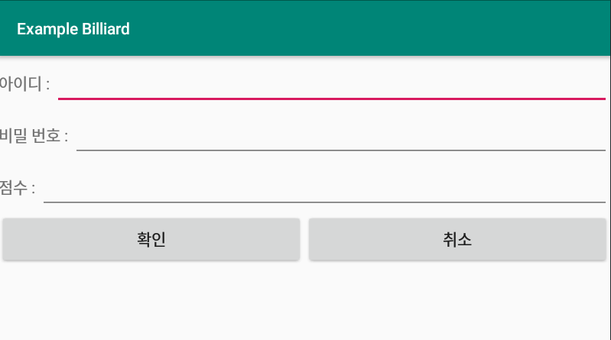 |  | 1. 아이디
 |  | → EditText에 입력
 |  | →입력한 아이디를 Pl_id에 저장하고
 |  | →만약에 입력한 아이디가 있다면
 |  | →중복된 아이디 체크로 회원가입이 불가
 |  | →그리고 회원가입이 안된다고
 |  | →사용자에게 토스트로 출력한다.

 |  | 2. 비밀번호
 |  | → EditText에 입력
 |  | →입력한 비밀번호를 Pl_id에 저장하고
 |  | →비밀번호는 숫자로만 입력이 가능하고
 |  | →숫자로 제한없이 입력이 가능하다.

 |  | 3. 점수
 |  | → EditText에 입력
 |  | → 입력한 점수를 Pl_name에 저장하고
 |  | → 본인의 점수를 입력한다.
 |  | → 점수를 입력할 때 숫자로만 입력이 가능하다.

Copyright 2015. WeUsOur all rights reserved.
 |  | 4. 확인
 |  | → intent를 사용해서
 |  | → 클릭시 메인화면으로 이동
 |  | → 한칸이라도 입력이 안되면
 |  | → 확인 클릭이 안되고
 |  | →이동 불가 토스트를 출력한다.

 |  | 5. 취소
 |  | → intent를 사용해서
 |  | → 클릭시 메인화면으로 이동

간편경기메인(XML)
 | simple_game_main.xml | 작성날짜 | 2019-05-13
 |  | 수정날짜 | 2019-05-13
 |  | 작성자 | 박경민
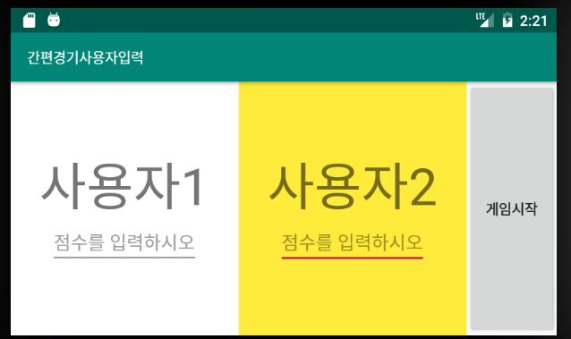 |  | 1.간편경기
 |  | → 메인에서 간편경기 클릭 시
 |  | →simple_game_main.xml 로 이동
 |  | →최대 2명까지 선수점수 입력
 |  | → 점수는 숫자로만 입력가능하다.
 |  | → 2명이 점수를 입력하면 게임시작 가능
 |  | → 2명 중 한명이라도 점수를 입력안하면
 |  | → 게임시작 버튼이 실행이 안됨
 |  | → 그리고 사용자에게 게임불가 토스트 출력

Copyright 2015. WeUsOur all rights reserved.

간편경기(XML)
 | simple_game.xml | 작성날짜 | 2019-05-13 | 8
 |  | 수정날짜 | 2019-05-13
 |  | 작성자 | 박경민
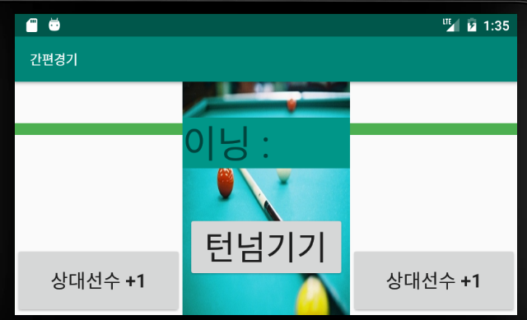 |  | 1.간편경기
 |  | → 간편경기메인에서 게임시작 클릭 시
 |  | →simple_game.xml 로 이동
 |  | →최대 2명까지 선수 입력
 |  | → 간편경기메인에서 입력한
 |  | → 점수를 받아와서 TextView에 출력한다.
 |  | → 상대선수+1을 누를 땐 상대방의 점수가 올라간다.
 |  | → 턴넘기기가 2번 클릭될 때 마다
 |  | → 이닝 TextView가 1씩 올라간다.
 |  | → 턴넘기기가 1번 클릭될 때 마다
 |  | → visible, invisible을 사용해
 |  | → 양 옆에 이미지가 출력된다.
 |  | → 받아온 목표점수를 한명이라도 채우면
 |  | → 경기가 종료된다.
 |  | → 경기가 종료되면 Main.XML로
 |  | → intent를 이용해서 화면을 전환한다.

Copyright 2015. WeUsOur all rights reserved.

메인화면(XML)
 | 기록 경기 메인.xml | 작성날짜 | 2019-05-13 | 9
 |  | 수정날짜 | 2019-05-13
 |  | 작성자 | 하동혁
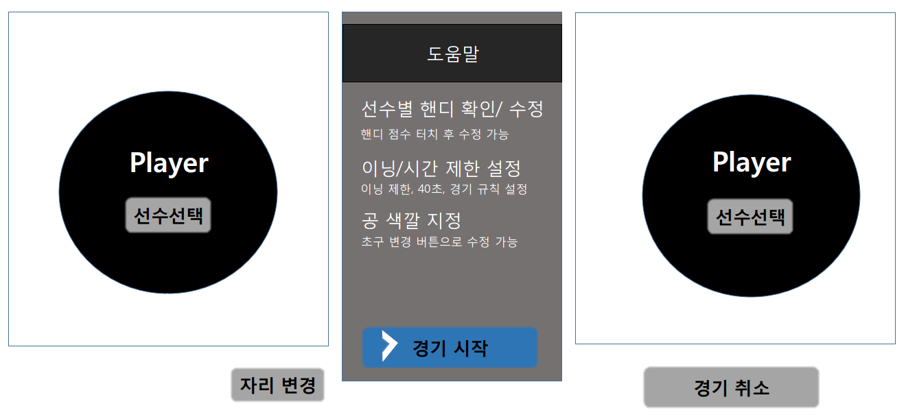 |  | 1 .기록경기 메인
 |  | → 메인에서 기록경기를 클릭하면
 |  | → 기록경기메인.xml 로 이동

 |  | 2. 선수선택
 |  | → 선수선택버튼 클릭 시
 |  | → MatchLogin.XML 출력

 |  | 3. 자리변경
 |  | → 선수선택을 하고 초구자가 변경되면
 |  | → 자리 변경을 클릭하고
 |  | → 선택된 선수의 DB정보를
 |  | → 양 옆에 TextView로 서로변경 한다.

 |  | 4. 경기시작
 |  | → 경기시작 버튼 클릭 시
 |  | →기록 경기 게임 메인.xml로 이동

 |  | 5. 경기 취소
 |  | → 경기 취소 버튼 클릭 시
 |  | →Main.XML로 이동

Copyright 2015. WeUsOur all rights reserved.

2인매치(DIALOG
 | MatchLogin.xml | 작성날짜 | 2019-05-13 | 11
 |  | 수정날짜 | 2019-05-13
 |  | 작성자 | 유재광
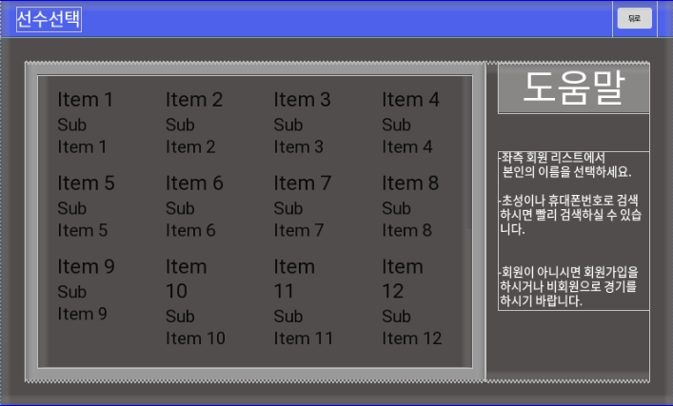 |  | 1. 선수선택
 |  | → 기록 경기 메인.xml에서 선수선택 클릭 시
 |  | →MatchLogin.xml 로 이동

 |  | 2. 아이템 로그인
 |  | → 아이템 로그인 클릭 시
 |  | → DB에 저장되있는 아이디정보를
 |  | → 기록 경기 메인.xml 데이터를 보내준다.
 |  | → 그리고 기록 경기 메인.xml로 이동

 |  | 3. 뒤로가기
 |  | → 뒤로 시
 |  | →기록 경기 메인.xml로 이동

Copyright 2015. WeUsOur all rights reserved.

게임메인(XML)
 | 기록 경기 게임 메인.xml | 작성날짜 | 2019-05-13 | 10
 |  | 수정날짜 | 2019-05-13
 |  | 작성자 | 박경민
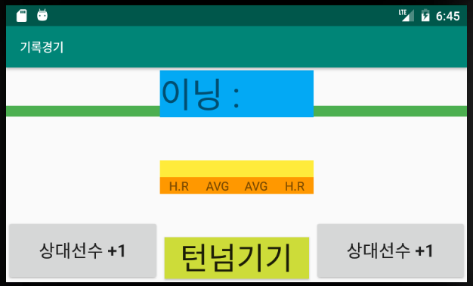 |  | 1. 기록 경기 게임 메인.xml
 |  | →기록 경기 메인.xml에서 게임시작 클릭 시
 |  | → 기록 경기 게임 메인.xml로 이동
 |  | → 기록 경기 메인.xml에서 선택한 2명의 선수를
 |  | → 맨 위 양 옆의 TextView에 출력
 |  | → 상대선수+1을 누를 땐 상대방의 점수가 올라간다.
 |  | → 상대방의 점수 TextView점수 상승
 |  | → 턴넘기기가 2번 클릭될 때 마다
 |  | → 이닝 TextView가 1씩 올라간다.
 |  | → 턴넘기기가 1번 클릭될 때 마다
 |  | → visible, invisible을 사용해
 |  | → 양 옆에 이미지가 출력된다.
 |  | → 시간 TextView는 총 시간을 보여주는 것으로
 |  | → 스레드를 통해서 출력한다.
 |  | → 가운데 시간초 TextView는
 |  | → 60초로 제한 하고 60초가 넘어가면 자동적으로
 |  | → 상대방 턴으로 넘어간다
 |  | → 그리고 다시 60초가 시작된다.
 |  | → 상대선수 득점+1, 턴 넘기기 버튼 클릭 시
 |  | → 자동적으로 60초가 리셋된다.
 |  | → 하이런 TextView는 턴 넘기기 버튼을 누르기 전
 |  | → 가장 높은 숫자를 TextView로 출력한다.
Copyright 2015. WeUsOur all rights reserved.
 |  | → 에버리지TextView 는 이닝과 현재점수를 자동비교해 출력한다.
 |  | → 두 선수 중 한 선수가 목표 점수를 채우면
 |  | → 자동 종료 되고 win_dlg로 이동

기록경기 - 승리 및 초기화 화면 -(DIALOG)
 | win_dlg | 작성날짜 | 2019-05-13 | 12
 |  | 수정날짜 | 2019-05-13
 |  | 작성자 | 신준민
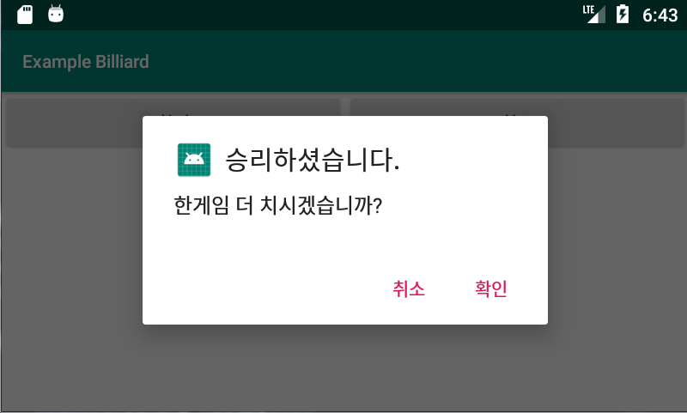 |  | 1. 승리 다이얼로그
 |  | → 기록 경기 게임 메인에서 게임 종료 시
 |  | → win_dig로 출력

 |  | 2. 확인
 |  | → 확인 버튼 클릭 시
 |  | → 기록 경기 메인.xml로 이동

 |  | 3. 취소
 |  | →취소 버튼 클릭 시
 |  | →Main.XML로 이동

Copyright 2015. WeUsOur all rights reserved.

랭킹(리스트뷰 - 승률)(XML)
 | Ranking.xml | 작성날짜 | 2019-05-13 | 13
 |  | 수정날짜 | 2019-05-13
 |  | 작성자 | 박경민
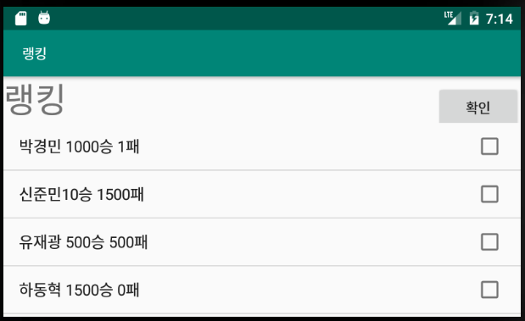 |  | 1. 랭킹
 |  | →리스트뷰를 이용하여 선수 명단 출력
 |  | →확인 버튼 클릭 시 화면 이동

Copyright 2015. WeUsOur all rights reserved.

